Accueil
Insertion tag
<meta name="google-site-verification" content="2SJSyyb5J9SZctEBqJb4bF1ji_swB6U-dqY3Xw7euJc" />
Mise en Ligne du Site

?
Ces deux termes se réfèrent à la capacité d’un moteur de recherche d’accéder à des pages web et de les indexer.
L'indexabilité
La crawlabilité
Inscription Search Console

La crawlabilité est à la capacité d’un moteur de recherche d’accéder au contenu d’une page et de le crawler.
L’indexabilité, quant à elle, se réfère à la capacité d’un moteur de recherche d’analyser et d’ajouter une page à son index.

Qu’est-ce qui affecte la crawlabilité et l’indexabilité ?

1. La structure du site

2. La structure des liens internes

3. Les boucles de redirection

4. Les erreurs de serveur

5. Les scripts non pris en charge et d’autres facteurs

6. L’accès bloqué aux robots d’indexation

.........

Comment rendre votre site web plus facile à crawler et à indexer ?

1. Soumettez sitemap à Google

2. Renforcez votre maillage interne

3. Faites des mises à jour régulières et ajoutez du nouveau contenu

4. Évitez le contenu dupliqué

5. Accélérez le temps de chargement de votre page
https://gtmetrix.com/reports/afellat.free.fr/w7VDtFZm/

6. L’accès bloqué aux robots d’indexation

.........

Crawlabilité
Crawabilité

1-search console |  | https://search.google.com/search-console?hl=fr&resource_id=http://afellat.free.fr/ | Statistique sur l'exploration
 | Outils test robot | https://www.google.com/webmasters/tools/robots-testing-tool?siteUrl=http%3A%2F%2Fafellat.free.fr%2F&path=&utm_source=search_console&utm_campaign=index-panel&hl=fr

 | 3 graphiques
 |  | . Pages explorées par jour
 |  | Kilo-octets téléchargés par jour
 |  | Temps de téléchargement d'une page

Diagnostiquez la crawlabilité de votre site avec les logs serveurs
Analyse des logs
 | Oncrawl : cet analyseur de log est gratuit et open source ; |  | https://app.oncrawl.com/
 | Seolyzer : cet outil français est gratuit, avec la particularité d’être facilement installable ; |  | https://app.seolyzer.io/?lang=en&site=4b2c6c1a7ad1b9f77d6c0e043c9b8359&action=addASite

Améliorez votre crawlabilité pour une meilleure indexation
Évitez les redirections
 | Pour cela, il faut faire une redirection 301, appelée aussi redirection permanente.
Optimisez vos balises canoniques
 | Comme vous le savez, la balise meta robots et les balises meta title et description sont excessivement importantes pour le SEO de votre site web.
 | Pour rappel, n’oubliez pas de paramétrer votre balise meta robots sur chaque page qui doit être indexée, de la façon suivante : |  |  | <code><meta name="robots" content="index, follow"></code>
Il ne faut cependant pas oublier un autre type de balise qui se place dans le header : la balise canonique.

La balise canonique
Elle sert à indiquer à Google la page principale à indexer lorsque celle-ci peut avoir plusieurs URL (ex https://monsite.com/page et https://www.monsite.com/page), ou que d’autres pages avec du contenu très similaire existent, et que vous ne souhaitez pas voir indexées :

<link rel="canonical" href="https://monsite.com/page" />

Pensez mobile-first
Allégez les pages de votre site
Compressez vos images
Minifiez vos fichiers CSS et JavaScript
Compressez vos ressources |  | Gzip
Il suffit d’ajouter le code suivant à votre fichier .htaccess si vous souhaitez compresser du texte, JavaScript, HTML, CSS ou XML :

SetOutputFilter DEFLATE

AddOutputFilterByType DEFLATE text/html text/css text/plain text/xml application/x-javascript

Il faut également ajouter la compatibilité avec les anciens navigateurs :

BrowserMatch ^Mozilla/4 gzip-only-text/html

BrowserMatch ^Mozilla/4\.0[678] no-gzip

BrowserMatch \bMSIE !no-gzip !gzip-only-text/html

BrowserMatch \bMSI[E] !no-gzip !gzip-only-text/html
Maîtrisez la mise en cache
le cache au niveau de votre application : vous pouvez également installer un cache au niveau de votre serveur, par exemple en utilisant nginx ou varnish.
 | nginx ou varnish.

Appuyez-vous sur un Content Delivery Network
 | Cloudflare - performance et sécurité du web | Cloudflare

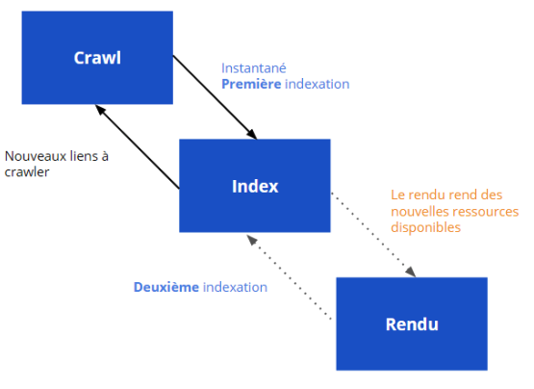

 | Prerender.io : si vous utilisez Prerender.io, pensez bien à utiliser la dernière version ! Plus d’informations ici ;

 | Prerender spa plugin ;

 | React-snap.
Utilisez le rendu de la Google Search Console

